상품제안서
(주문제작) 국산 풀컬러 장바구니 밑단형 | 상품코드: S27843

 |  |  |  |  |  |  | 02-713-8555 | www.synergygift.co.kr
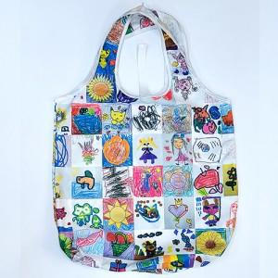 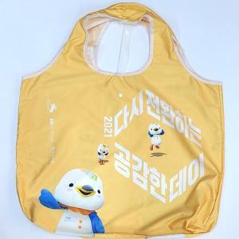 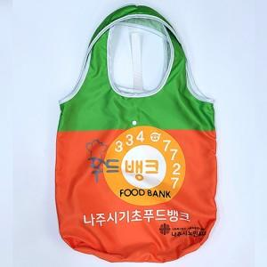

【상세/제작정보】

【인쇄/포장옵션】 | 풀칼라 / 종이상자

【공급단가】 | 수량 | 100~ | 300~ | 600~ | 900~ | 1,200~
*VAT별도 | 소형 | 9,070원 | 8,730원 | 8,400원 | 8,060원 | 7,860원
 | 중형 | 9,390원 | 9,040원 | 8,700원 | 8,350원 | 8,140원
 | 대형 | 9,720원 | 9,360원 | 9,000원 | 8,640원 | 8,420원

【상품 URL】 | https://www.synergygift.co.kr:443/src/goods_detail.php?gdno=27843

